Уровень сфори. ОК и ПК
...
 | средний бал
0 | 0.00 | 0.00 | 0.00
0 | 0.00 | 0.00 | 0.00
0 | 0.00 | 0.00 | 0.00
0 | 0.00 | 0.00 | 0.00
0 | 0.00 | 0.00 | 0.00 |  |  | 2 | Едигарев | Николай | Александрович
0 | 0.00 | 0.00 | 0.00
0 | 0.00 | 0.00 | 0.00
0 | 0.00 | 0.00 | 0.00 |  |  | 3 | Ермолова | Светлана | Артемовна
0 | 0.00 | 0.00 | 0.00
0 | 0.00 | 0.00 | 0.00
Средние показатели выполнения видов деятельности
 | Самооценка | Экспертная оценка
ПК | 1.71 | 1.68
ОК | 1.8 | 1.72
0.00 | 0.00 | 0.00 | 0.00 | 2 | 0.00 | 6 | Конев | Кирилл | Сергеевич
0 | 0.00 | 0.00 | 0.00 |  |  | 7 | Лаптев | Павел | Николаевич
0 | 0.00 | 0.00 | 0.00
0 | 0.00 | 0.00 | 0.00
0 | 0.00 | 0.00 | 0.00
0 | 0.00 | 0.00 | 0.00
0 | 0.00 | 0.00 | 0.00
0 | 0.00 | 0.00 | 0.00 |  |  | 8 | Меркулов | Кирилл | Олегович
0 | 0.00 | 0.00 | 0.00 |  |  | 9 | Нагибина | Юлия | Павловна
0 | 0.00 | 0.00 | 0.00 |  |  | 10 | Прожерин | Валерий | Аркадьевич
0.00 | 0.00 | 0.00 | 0.00 | 3 | 0.00 | 12 | Рудов | Максим | Андреевич
0 | 0.00 | 0.00 | 0.00
0 | 0.00 | 0.00 | 0.00
0 | 0.00 | 0.00 | 0.00
0 | 0.00 | 0.00 | 0.00
0 | 0.00 | 0.00 | 0.00
0 | 0.00 | 0.00 | 0.00
0 | 0.00 | 0.00 | 0.00
0 | 0.00 | 0.00 | 0.00
0.00 | 0.00 | 0.00 | 0.00 | 4 | 0.00
Средние показатели оценки по профессиональным компетенциям
 | Самооценка | Экспертная оценка
ПК 3.1 | 1.62 | 1.63
ПК 3.2 | 1.70 | 1.68
ПК 3.3 | 1.68 | 1.68
ПК 3.4 | 1.69 | 1.68
ПК 3.5 | 1.69 | 1.66
0.00 | 0.00 | 0.00 | 0.00 | 0.00
0 | 0.00 | 0.00 | 0.00 |  |  | 28 | Таушканов | Павел | Николаевич
0 | 0.00 | 0.00 | 0.00 |  |  | 29 | Цыгвинцев | Матвей | Владимирович
0.00 | 0.00 | 0.00 | 0.00 | 1 | 0.00
0 | 0.00 | 0.00 | 0.00
0 | 0.00 | 0.00 | 0.00
0.00 | 0.00 | 0.00 | 0.00 | 2 | 0.00
0 | 0.00 | 0.00 | 0.00
0 | 0.00 | 0.00 | 0.00
0.00 | 0.00 | 0.00 | 0.00 | 3 | 0.00
 |  | 0.00 | 0.00
 |  | 0.00 | 0.00
 |  | 0.00 | 0.00 | 4 | 0.00
 |  | 0.00 | 0.00
 |  | 0.00 | 0.00 | 5 | 0.00
 |  | 0.00 | 0.00
 |  | 0.00 | 0.00
 |  | 0.00 | 0.00 | 6 | 0.00
 |  | 0.00 | 0.00
 |  | 0.00 | 0.00
 |  | 0.00 | 0.00 | 7 | 0.00
...

Лист1
7 | 8 | 9 | 10 | 11 | 12 | 13 | 14 | 15 | 16 | 17 | 18 | 19 | 20
8 | 10 | 7 | 9
30.769230769 | 38.461538462 | 26.923076923 | 33.333333333
7 | 9 | 13 | 10
26.923076923 | 34.615384615 | 50 | 37.037037037
11 | 7 | 6 | 8
42.307692308 | 26.923076923 | 23.076923077 | 29.62962963
100 | 100 | 100 | 100

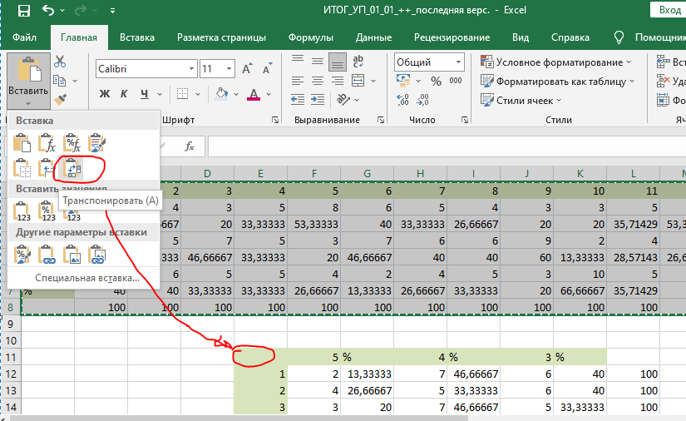
4 | % | 3 | %
10.0 | 38.5 | 9.0 | 34.6 | 100.0
11.0 | 42.3 | 5.0 | 19.2 | 100.0
12.0 | 48.0 | 9.0 | 36.0 | 100.0
9.0 | 34.6 | 3.0 | 11.5 | 100.0
8.0 | 30.8 | 7.0 | 26.9 | 100.0
12.0 | 46.2 | 10.0 | 38.5 | 100.0
7.0 | 26.9 | 11.0 | 42.3 | 100.0
9.0 | 34.6 | 7.0 | 26.9 | 100.0
13.0 | 50.0 | 6.0 | 23.1 | 100.0
10.0 | 37.0 | 8.0 | 29.6 | 100.0
 |  |  |  | 100
 |  |  |  | 100
 |  |  |  | 100
...

